Anexo
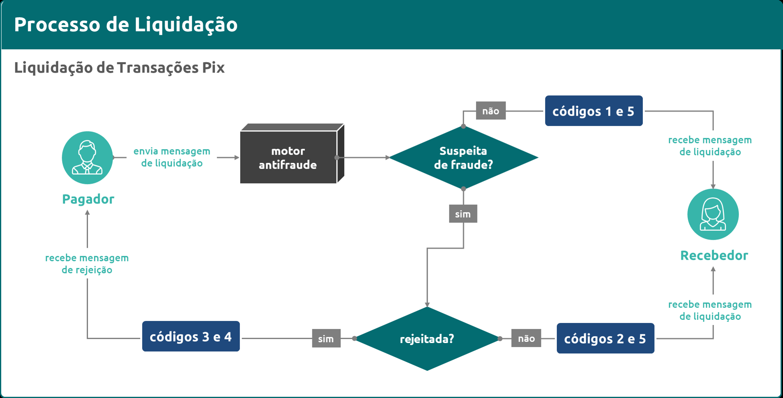
Anexo do Documento 1201

Tabela 1 - Detalhamento das Transações
Código | Nome
1 | Transações liquidadas dentro de uma mesma instituição (caso 1 da Figura 1 e código 1 da Figura 2) sem tratamento por suspeita de fraude
2 | Transações liquidadas dentro de uma mesma instituição (caso 1 da Figura 1 e código 2 da Figura 2) após tratamento por suspeita de fraude
3 | Transações envolvendo clientes de uma mesma instituição (caso 1 da Figura 1 e código 3 da Figura 2) rejeitadas após tratamento por suspeita de fraude
4 | Transações envolvendo clientes de instituições diferentes e rejeitadas após tratamento por suspeita de fraude (código 4 da Figura 2)
5 | Transaçoes liquidadas dentro de um mesmo participante liquidante no SPI (caso 2 da Figura 1 e código 5 da Figura 2)

Tabela 2 - Fonte da Receita
Código | Nome
1 | Iniciação de transações por pessoa jurídica
2 | Recebimento de transações por pessoa jurídica
3 | Recebimento de transações por pessoa física

Tabela 3 - Tipos de envio
Código | Nome
I | Novas informações
S | Alteração de informações enviadas previamente

Figura 1 - Envio de transações liquidadas fora do SPI
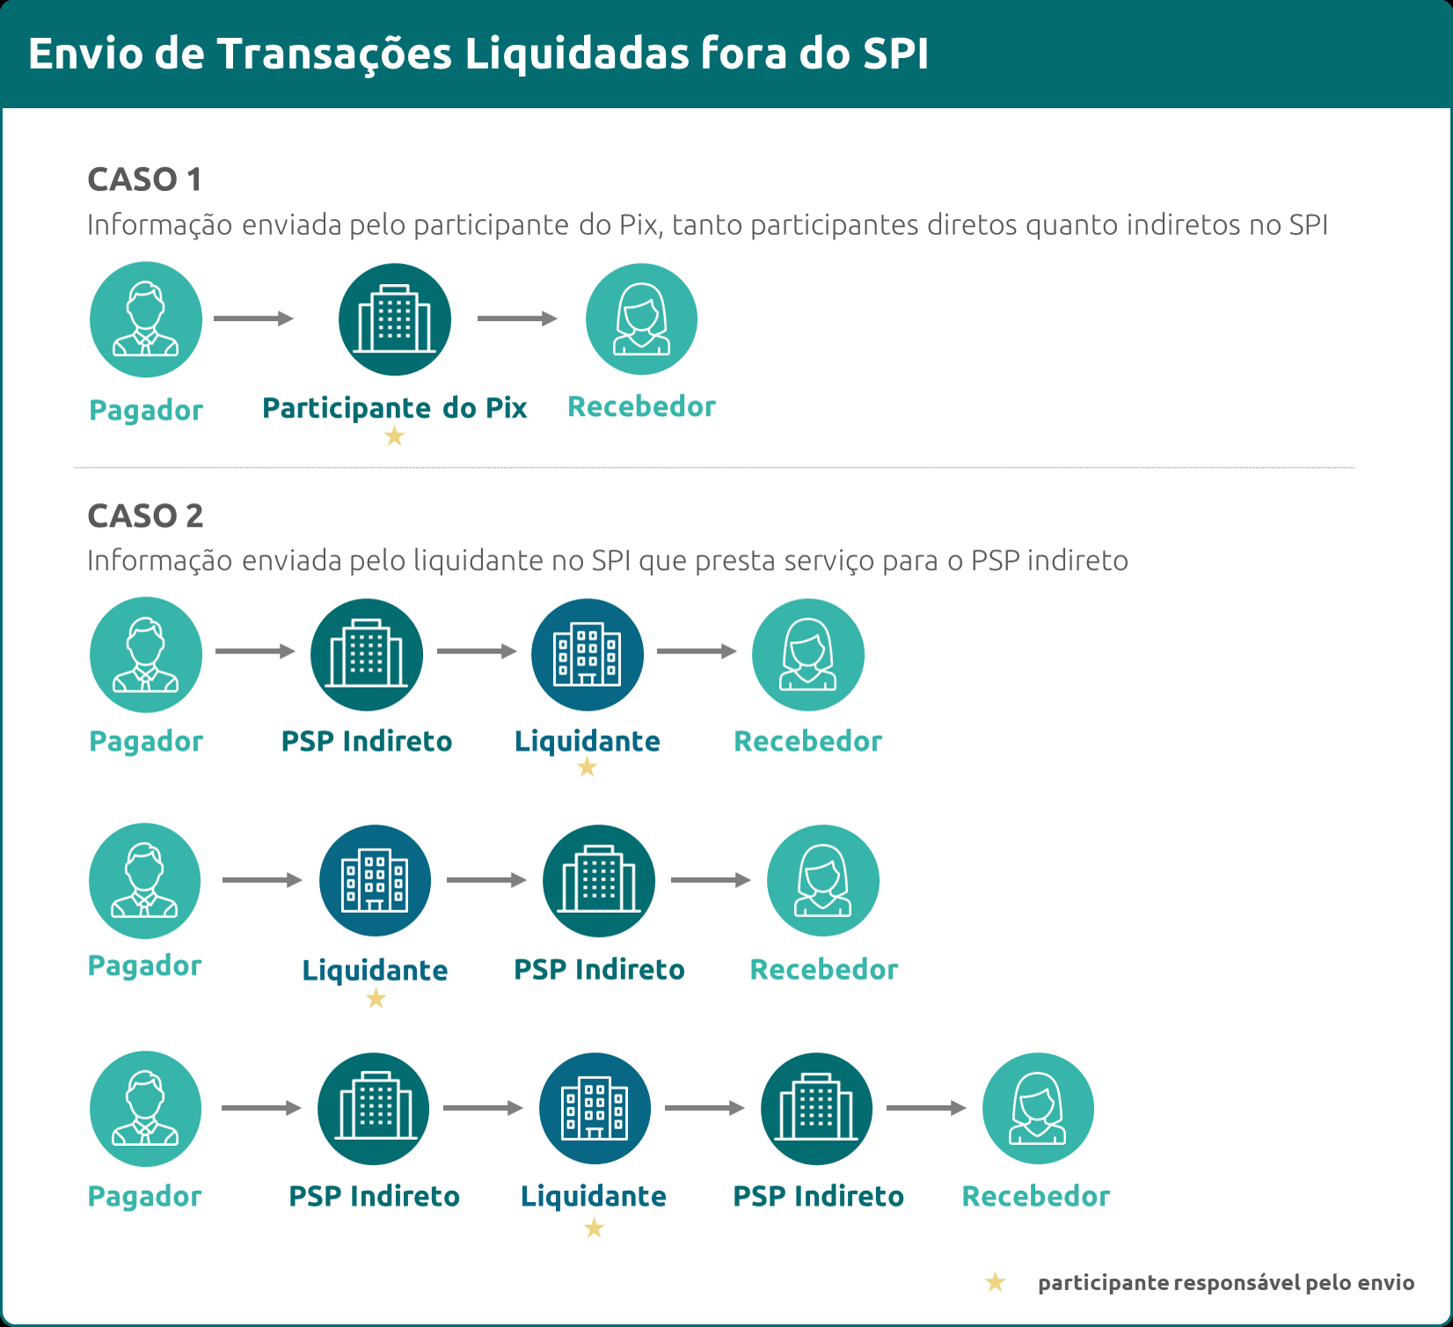

Figura 2 - Tratamento de fraude de transações

